Ф-2
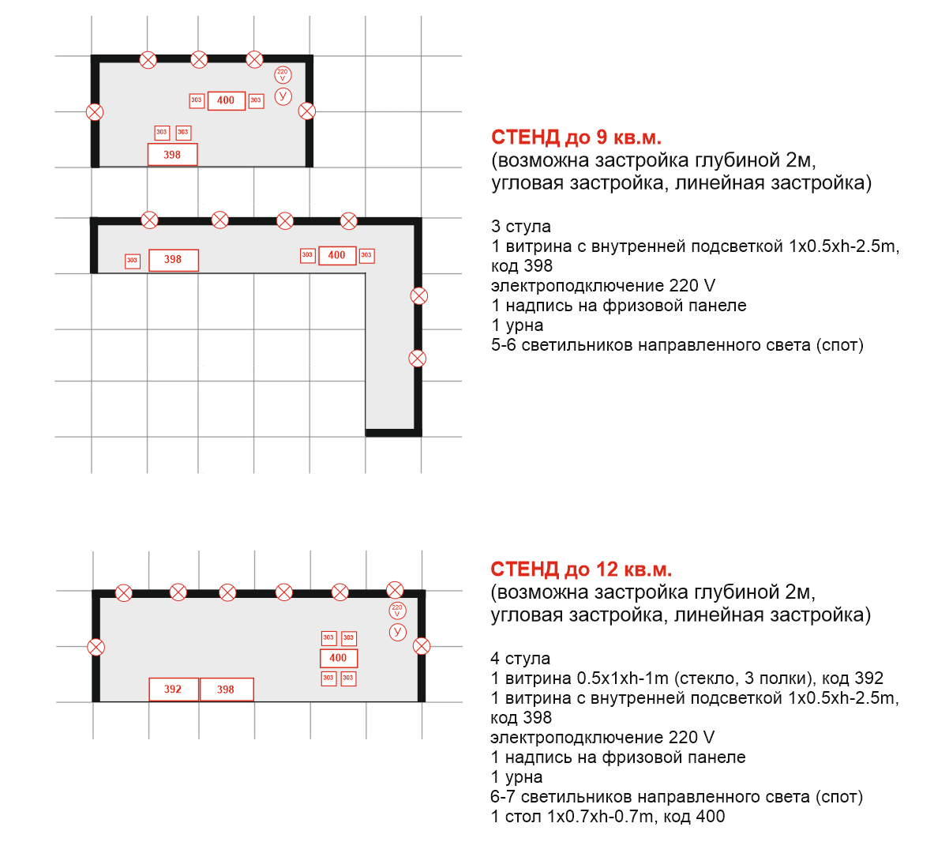
Teл: (8412)458-055 pr@ckr58.ru www.innomed-forum.ru


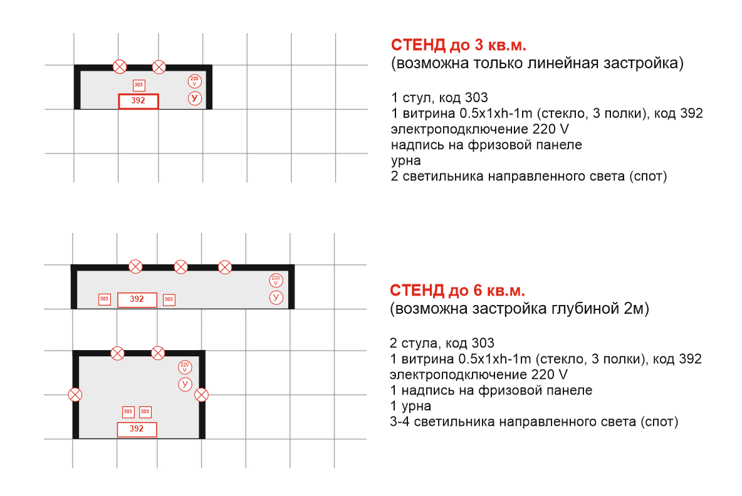
ЗАЯВКА НА ЗАСТРОЙКУ СТЕНДА И АРЕНДУ ОБОРУДОВАНИЯ |  |  |  |  | Ф-2 | Конфигурация стенда, размещение оборудования на стенде*
ВЫСТАВКА «INNOMED - 2022», 29-30 сентября 2022
Технопарк "Рамеев", корпус 6, 2 этаж

ЭКСПОНЕНТ
Кол-во кв.м.
Глубина, м.
Ширина, м.

 | Контактное лицо
 | Телефон
 | E-mail

Заказываем следующее оборудование в соответствии с условиями аренды:

Код | Наименование | Цена без НДС (руб.) |  | Кол-во
Элементы конструкций, витрины, встраиваемые стеллажи
 | Элемент стены, цвет белый 100x250cm | 1300.00 |  | 0
 | Дверь раздвижная100х250cm | 2000.00 |  | 0
398 | Витрина с внутренней подсветкой 1x0.5xh-2.5m | 3950.00 |  | 0
396 | Витрина 0.5x1xh-1m (0.2 m стекло верх, мдф низ, цвет белый) | 2100.00 |  | 0 |  | *заполняется экспонентом
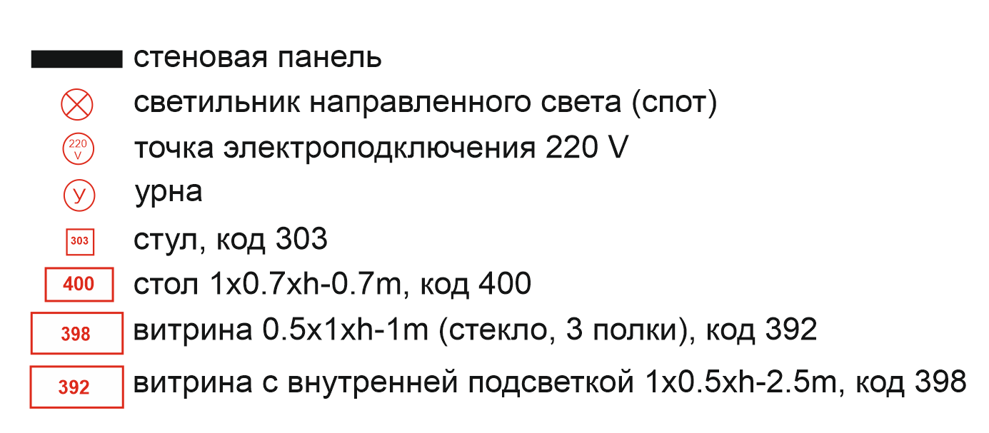
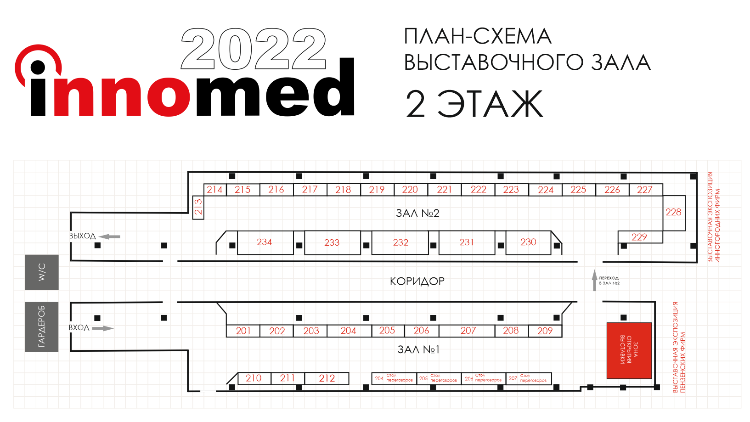
394 | Витрина ресепшен 0.5x1xh-1.1m (мдф, цвет белый) | 2000.00 |  | 0
392 | Витрина 0.5x1xh-1m (стекло, 3 полки) | 2300.00 |  | 0
Мебель и аксессуары
 | Буклетница Парус 0.24х1600 cm | 1000.00 |  | 0
303 | Стул для переговоров | 450.00 |  | 0
Электрооборудование
 | TV-панель | 7000.00 |  | 0
 | Розетка 220V | 600.00 |  | 0
Элементы оформления стендов
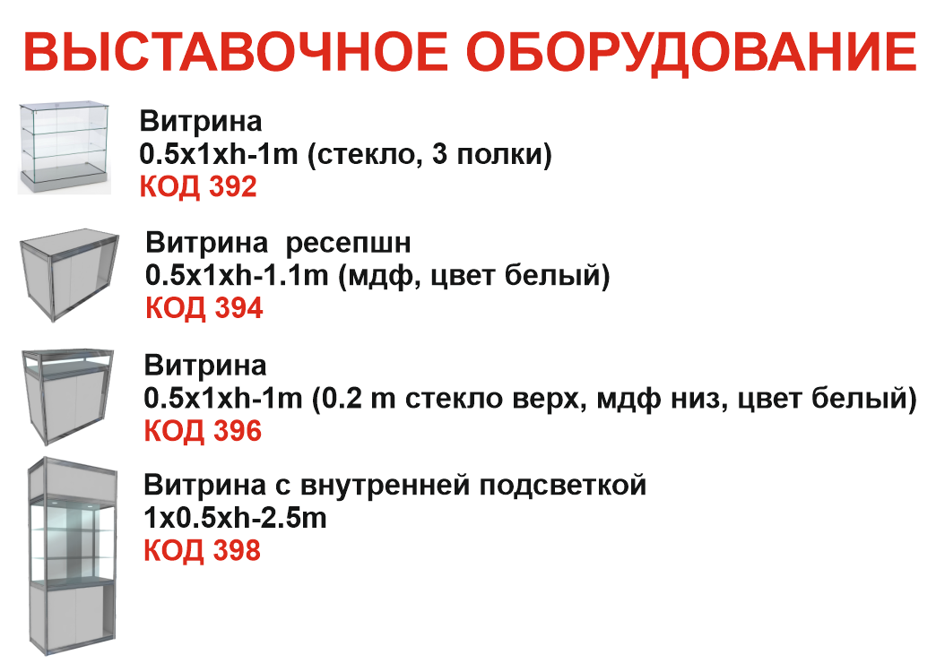
 | Разработка дизайна выставочной панели 964х2400 cm (Экспонентом предоставляются: Фото, разрешение не менее 150 dpi, информация для размещения на баннере о предприятии (2-3 тезиса, например о производимой продукции, видах изделий, результатах деятелности и тд.), логотип в формате .ai или .cdr, информация о корпоративных цветах или брендбук (если имеется). Информацию предоставить в сжатом виде, в архиве .zip или .rar до 01 августа 2022г.) | 1000.00 |  | 0
 | Печать баннера для выставочной паннели 964х2400 cm (Макеты баннеров Экспонент должен предоставить Организатору в срок не позднее 20 августа 2022 года в векторных форматах в кривых (cdr, ai) или в формате tiff, разрешение 150 dpi, CMYK | 1400.00 |  | 0
 | Печать на банерной ткани 130-170 гр 1m² | 500.00 |  | 0
 |  | ИТОГО |  | 0.00
Дата "____" _____________ 2022г.

Заявку на аренду дополнительного оборудования необходимо направить
на электронную почту pr@ckr58.ru в формате Excel
Контактное лицо: Акимова Карина Юрьевна (8412)458-055, 8(986)7336676

* Оборудование не входящее в перечень рассматривается
в индивидуальном порядке

 |  |  | номер стенда

